상품제안서
MUAMUA 일체형 고속 무선 충전 맥세이프 거치형 보조배터리 10000mAh | 상품코드: F31018

 |  |  |  |  |  |  | 02-412-0044 | www.easy1.co.kr
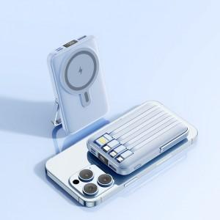

【상세/제작정보】 | 택배비 50개당 7000원으로 수정요청

【인쇄/포장옵션】 | 레이저, 100개미만레이저 / 포장지포장

【공급단가】 | 수량 | 50~ | 100~ | 500~ | 1,000~ | 2,000~
*VAT별도 | 단가 | 22,000원 | 21,600원 | 19,800원 | 19,400원 | 19,300원

【상품 URL】 | https://dev.easy1.co.kr:443/src/goods_detail.php?gdno=31018

